Лист1
 |  |  | Варіант 15
№ | 1 | 2 | 3 | 4 | 5 | 6 | 7 | 8 | 9 | 10
Об'єкт | A | B | C | D | E | F | G | H | I | J
Xi | 18 | 7 | 7 | 1 | 19 | 14 | 3 | 18 | 11 | 3
Yi | 7 | 4 | 6 | 18 | 6 | 11 | 13 | 2 | 9 | 18

 | х | у
Центроїди | 19 | 6 | 1
 | 3 | 18 | 2

1 етап( Евклідова відстань)
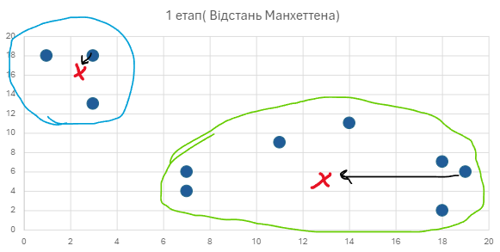
Евклідова відстань |  |  |  |  |  |  | Відстань Манхеттена
Точка | x | y | Відстань від m1 | Відстань від m2 | Належність | Відстань від m1 | Відстань від m2 | Належність
A | 18 | 7 | 1.4 | 18.6 | 1 | 2.0 | 26.0 | 1
B | 7 | 4 | 12.2 | 14.6 | 1 | 14.0 | 18.0 | 1
C | 7 | 6 | 12.0 | 12.6 | 1 | 12.0 | 16.0 | 1
D | 1 | 18 | 21.6 | 2.0 | 2 | 30.0 | 2.0 | 2
E | 19 | 6 | 0.0 | 20.0 | 1 | 0.0 | 28.0 | 1
F | 14 | 11 | 7.1 | 13.0 | 1 | 10.0 | 18.0 | 1
G | 3 | 13 | 17.5 | 5.0 | 2 | 23.0 | 5.0 | 2
H | 18 | 2 | 4.1 | 21.9 | 1 | 5.0 | 31.0 | 1
I | 11 | 9 | 8.5 | 12.0 | 1 | 11.0 | 17.0 | 1
J | 3 | 18 | 20.0 | 0.0 | 2 | 28.0 | 0.0 | 2

 |  |  |  | E(e) = | 543.0 | E(m)= | 2747.0
 | х | у |  |  |  | х | у
Центроїди | 13.43 | 6.43 |  |  | Центроїди | 13.43 | 6.43
 | 2.3 | 16.3 |  |  |  | 2.3 | 16.3

2 етап( Евклідова відстань)
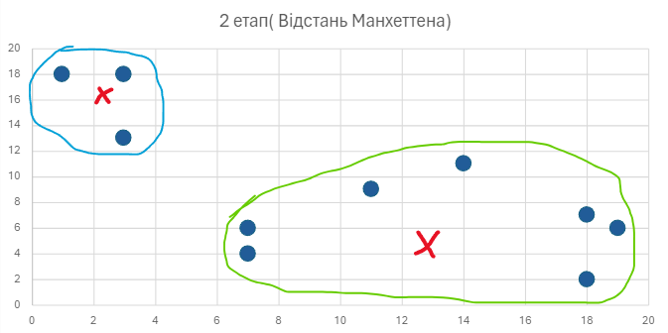
Евклідова відстань |  |  |  |  |  |  | Відстань Манхеттена
Точка | x | y | Відстань від m1 | Відстань від m2 | Належність | Відстань від m1 | Відстань від m2 | Належність
A | 18 | 7 | 4.6 | 18.2 | 1 | 5.1 | 25.0 | 1
B | 7 | 4 | 6.9 | 13.2 | 1 | 8.9 | 17.0 | 1
C | 7 | 6 | 6.4 | 11.3 | 1 | 6.9 | 15.0 | 1
D | 1 | 18 | 17.0 | 2.1 | 2 | 24.0 | 3.0 | 2
E | 19 | 6 | 5.6 | 19.6 | 1 | 6.0 | 27.0 | 1
F | 14 | 11 | 4.6 | 12.8 | 1 | 5.1 | 17.0 | 1
G | 3 | 13 | 12.3 | 3.4 | 2 | 17.0 | 4.0 | 2
H | 18 | 2 | 6.4 | 21.2 | 1 | 9.0 | 30.0 | 1
I | 11 | 9 | 3.5 | 11.4 | 1 | 5.0 | 16.0 | 1
J | 3 | 18 | 15.6 | 1.8 | 2 | 22.0 | 2.3 | 2

 |  |  |  | E(e) = | 234.8 | E(m)= | 1232.9

 | х | у |  |  |  | х | у
Центроїди | 13.4 | 6.4 |  |  | Центроїди | 13.4 | 6.4 | 1
 | 2.3 | 16.3 |  |  |  | 2.3 | 16.3 | 2

Евклідова відстань |  |  |  |  |  |  | Відстань Манхеттена
Точка | x | y | Відстань від m1 | Відстань від m2 | Належність | Відстань від m1 | Відстань від m2 | Належність
A | 18 | 7 | 4.6 | 18.2 | 1 | 5.1 | 25.0 | 1
B | 7 | 4 | 6.9 | 13.2 | 1 | 8.9 | 17.0 | 1
C | 7 | 6 | 6.4 | 11.3 | 1 | 6.9 | 15.0 | 1
D | 1 | 18 | 17.0 | 2.1 | 2 | 24.0 | 3.0 | 2 |  | 1 кластер | 2 кластер
E | 19 | 6 | 5.6 | 19.6 | 1 | 6.0 | 27.0 | 1 |  | A,B,C,E,F,H,I | D,G,J
F | 14 | 11 | 4.6 | 12.8 | 1 | 5.1 | 17.0 | 1
G | 3 | 13 | 12.3 | 3.4 | 2 | 17.0 | 4.0 | 2
H | 18 | 2 | 6.4 | 21.2 | 1 | 9.0 | 30.0 | 1
I | 11 | 9 | 3.5 | 11.4 | 1 | 5.0 | 16.0 | 1
J | 3 | 18 | 15.6 | 1.8 | 2 | 22.0 | 2.3 | 2

 |  |  |  | E(e) = | 234.8 | E(m)= | 1232.9

